Resuelto
Modelo de Transbordo |  |  |  |  |  |  | F.O = Minimizar el modelo de transborodo.
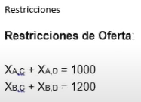
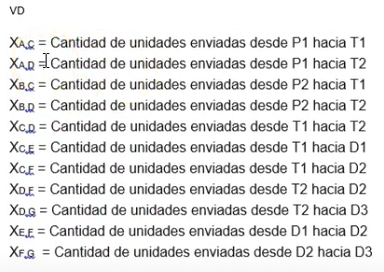

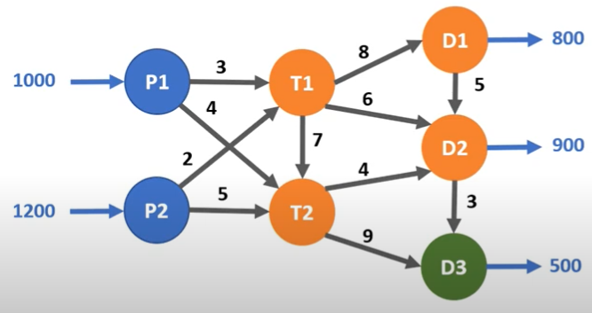

E

A
C
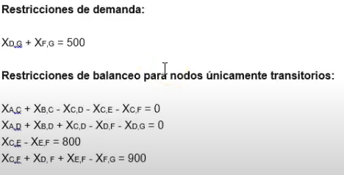

F

B
D

G

 |  |  |  |  |  |  |  |  |  |  | Restricciones de N.N
 |  |  |  |  |  |  |  |  |  |  | Xac -Xad- Xbc -Xbd - Xcd - Xce - Xcf - Xdf - Xdg - Xef - Xfg

V.D : | Xac | Xad | Xbc | Xbd | Xcd | Xce | Xcf | Xdf | Xdg | Xef | Xfg
F.O: | 3 | 4 | 2 | 5 | 7 | 8 | 6 | 4 | 9 | 5 | 3
Restricciones
Oferta |  |  |  |  |  |  |  |  |  |  |  | SIGNO
O1 | 1 | 1 | 0 | 0 | 0 | 0 | 0 | 0 | 0 | 0 | 0 | = | 1000
O2 | 0 | 0 | 1 | 1 | 0 | 0 | 0 | 0 | 0 | 0 | 0 | = | 1200
Demanda
D3 | 0 | 0 | 0 | 0 | 0 | 0 | 0 | 0 | 1 | 0 | 1 | = | 500
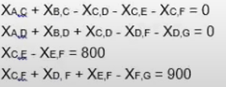
Balanceo
T1 | 1 | 0 | 1 | 0 | -1 | -1 | -1 | 0 | 0 | 0 | 0 | = | 0
T2 | 0 | 1 | 0 | 1 | 1 | 0 | 0 | -1 | -1 | 0 | 0 | = | 0
T3 | 0 | 0 | 0 | 0 | 0 | 1 | 0 | 0 | 0 | -1 | 0 | = | 800
T4 | 0 | 0 | 0 | 0 | 0 | 1 | 0 | 1 | 0 | 1 | -1 | = | 900

Solución
V.D : | 400 | 600 | 1200 | 0 | 0 | 800 | 800 | 600 | 0 | 0 | 500
F.O: | 21100
Restricciones
Oferta
O1 | 1000
O2 | 1200
Demanda
D3 | 500
Balanceo
T1 | 0
T2 | 0
T3 | 800
T4 | 900

Resolver
Modelo de Transbordo |  |  |  |  |  |  | F.O = Minimizar el modelo de transborodo.

E

A
C

F

B
D

G

 |  |  |  |  |  |  |  |  |  |  | Restricciones de N.N
 |  |  |  |  |  |  |  |  |  |  | Xac -Xad- Xbc -Xbd - Xcd - Xce - Xcf - Xdf - Xdg - Xef - Xfg

V.D : | Xac | Xad | Xbc | Xbd | Xcd | Xce | Xcf | Xdf | Xdg | Xef | Xfg
F.O: | 3 | 4 | 2 | 5 | 7 | 8 | 6 | 4 | 9 | 5 | 3
Restricciones
Oferta |  |  |  |  |  |  |  |  |  |  |  | SIGNO
O1 |  |  |  |  |  |  |  |  |  |  |  | =
O2 |  |  |  |  |  |  |  |  |  |  |  | =
Demanda
D3 |  |  |  |  |  |  |  |  |  |  |  | =
Balanceo
T1 |  |  |  |  |  |  |  |  |  |  |  | =
T2 |  |  |  |  |  |  |  |  |  |  |  | =
T3 |  |  |  |  |  |  |  |  |  |  |  | =
T4 |  |  |  |  |  |  |  |  |  |  |  | =

Solución
V.D :
F.O:
Restricciones
Oferta
O1
O2
Demanda
D3
Balanceo
T1
T2
T3
T4

